상품제안서
뱀부실버 2인 수저세트 (고급합지케이스) | 상품코드: S12650

 |  |  |  |  |  |  | 02-713-8555 | www.synergygift.co.kr
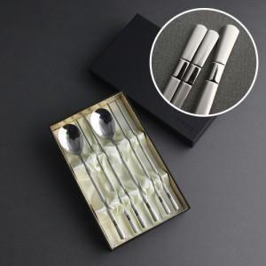

【상세/제작정보】 | <p><span style="font-size: 14pt;">* 레이저 인쇄시 숟가락 뒷면 인쇄 (2면)</span>&nbsp;</p>

【인쇄/포장옵션】 | 레이저 / 포장지포장

【공급단가】 | 수량 | 30~ | 100~ | 500~ | 1,000~ | 2,000~
*VAT별도 | 단가 | 14,300원 | 13,530원 | 12,870원 | 12,540원 | 12,320원

【상품 URL】 | https://www.synergygift.co.kr:443/src/goods_detail.php?gdno=3433

